Sheet1
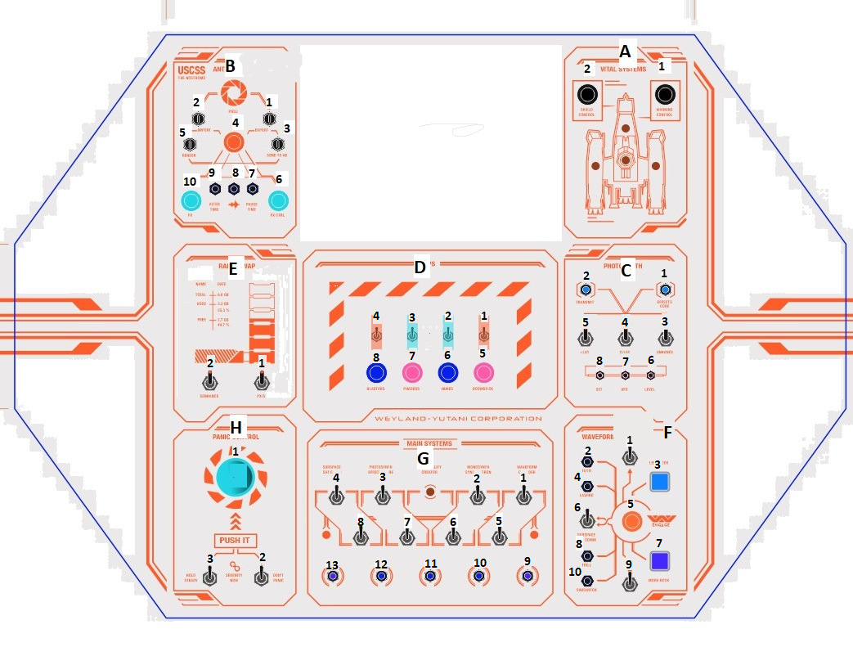
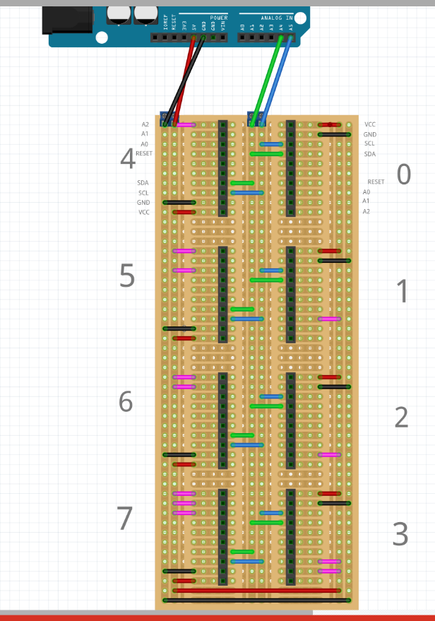
 |  | 0 |  |  |  | 1 |  |  |  | 2 |  |  |  | 3 (OUT)

 |  | A0 | A1 | B0 | C5 | A0 |  | B0 |  | A0 | D1 | B0 |  | A0 |  | B0 | G12L
 |  | A1 | A2 | B1 | C6 | A1 |  | B1 |  | A1 | D2 | B1 |  | A1 |  | B1 | G11L
 |  | A2 | C3 | B2 | C7 | A2 |  | B2 |  | A2 | D3 | B2 |  | A2 |  | B2 | G10L
 |  | A3 | C4 | B3 | C8 | A3 |  | B3 |  | A3 | D4 | B3 |  | A3 |  | B3 | G9L
 |  | A4 |  | B4 | F5 | A4 |  | B4 |  | A4 | F1 | B4 |  | A4 |  | B4 | H11L
 |  | A5 | F2 | B5 |  | A5 |  | B5 |  | A5 | F3 | B5 |  | A5 |  | B5 | C8L
 |  | A6 |  | B6 |  | A6 |  | B6 |  | A6 | F6 | B6 |  | A6 |  | B6 | C7L
 |  | A7 | F4 | B7 | F8 | A7 |  | B7 |  | A7 | F7 | B7 | F9 | A7 |  | B7 | C6L

 |  | 4 |  |  |  | 5 |  |  |  | 6 (OUT) |  |  |  | 7 (OUT)

 |  | A0 | B2 | B0 | G1 | A0 | B3.2 | B0 | B3.1 | A0 | D8L | B0 | B5L | A0 | F2L | B0 | F8L
 |  | A1 | B4 | B1 | G5 | A1 | B1 | B1 | B7 | A1 | D7L | B1 | B4L | A1 | F3L | B1 | B1L
 |  | A2 | B5.1 | B2 |  | A2 | B10 | B2 | B9 | A2 | D6L | B2 | B2L | A2 | F4L | B2 | B3L
 |  | A3 | B5.2 | B3 |  | A3 | B8 | B3 | B6 | A3 | D5L | B3 | G13L | A3 | F5L | B3 | B7L
 |  | A4 | D8 | B4 | F10 | A4 | G4 | B4 | H3 | A4 | F9L | B4 | D3L | A4 | A1L | B4 | B6L
 |  | A5 | G2 | B5 | D5 | A5 | H2 | B5 | H1 | A5 | F6L | B5 | D2L | A5 | A2L | B5 | B8L
 |  | A6 | G3 | B6 | D6 | A6 | E2 | B6 | E1 | A6 | F1L | B6 | D1L | A6 | C1L | B6 | B9L
 |  | A7 | G6 | B7 | D7 | A7 | G8 | B7 | G7 | A7 | D4L | B7 | F7L | A7 | C2L | B7 | B10L

 | Exit pins (LIGHT)

 | Пины, на которые подается 12в, и когда кнопка замкнута, входной сигнал на втором пине (D1L - D1), +5v

Пины (F3.1; F3.2; F5.1; F5.2)- трехконтактные кнопки

Все пины, кроме зеленых, при замыкании, замыкаются на землю

